상품제안서
닥터노아 친환경 베이직세트 (대나무 칫솔1개 + 고체치약 1개/30정 ) | 상품코드: F25936

 |  |  |  |  |  |  | 02-412-0044 | www.easy1.co.kr
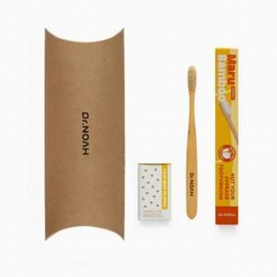

【상세/제작정보】

【인쇄/포장옵션】 | 레이저 / 포장불가능

【공급단가】 | 수량 | 50~ | 100~ | 500~ | 1,000~ | 2,000~
*VAT별도 | 단가 | 12,670원 | 12,470원 | 12,160원 | 11,860원 | 11,660원

【상품 URL】 | https://dev.easy1.co.kr:443/src/goods_detail.php?gdno=25936

